06资源表
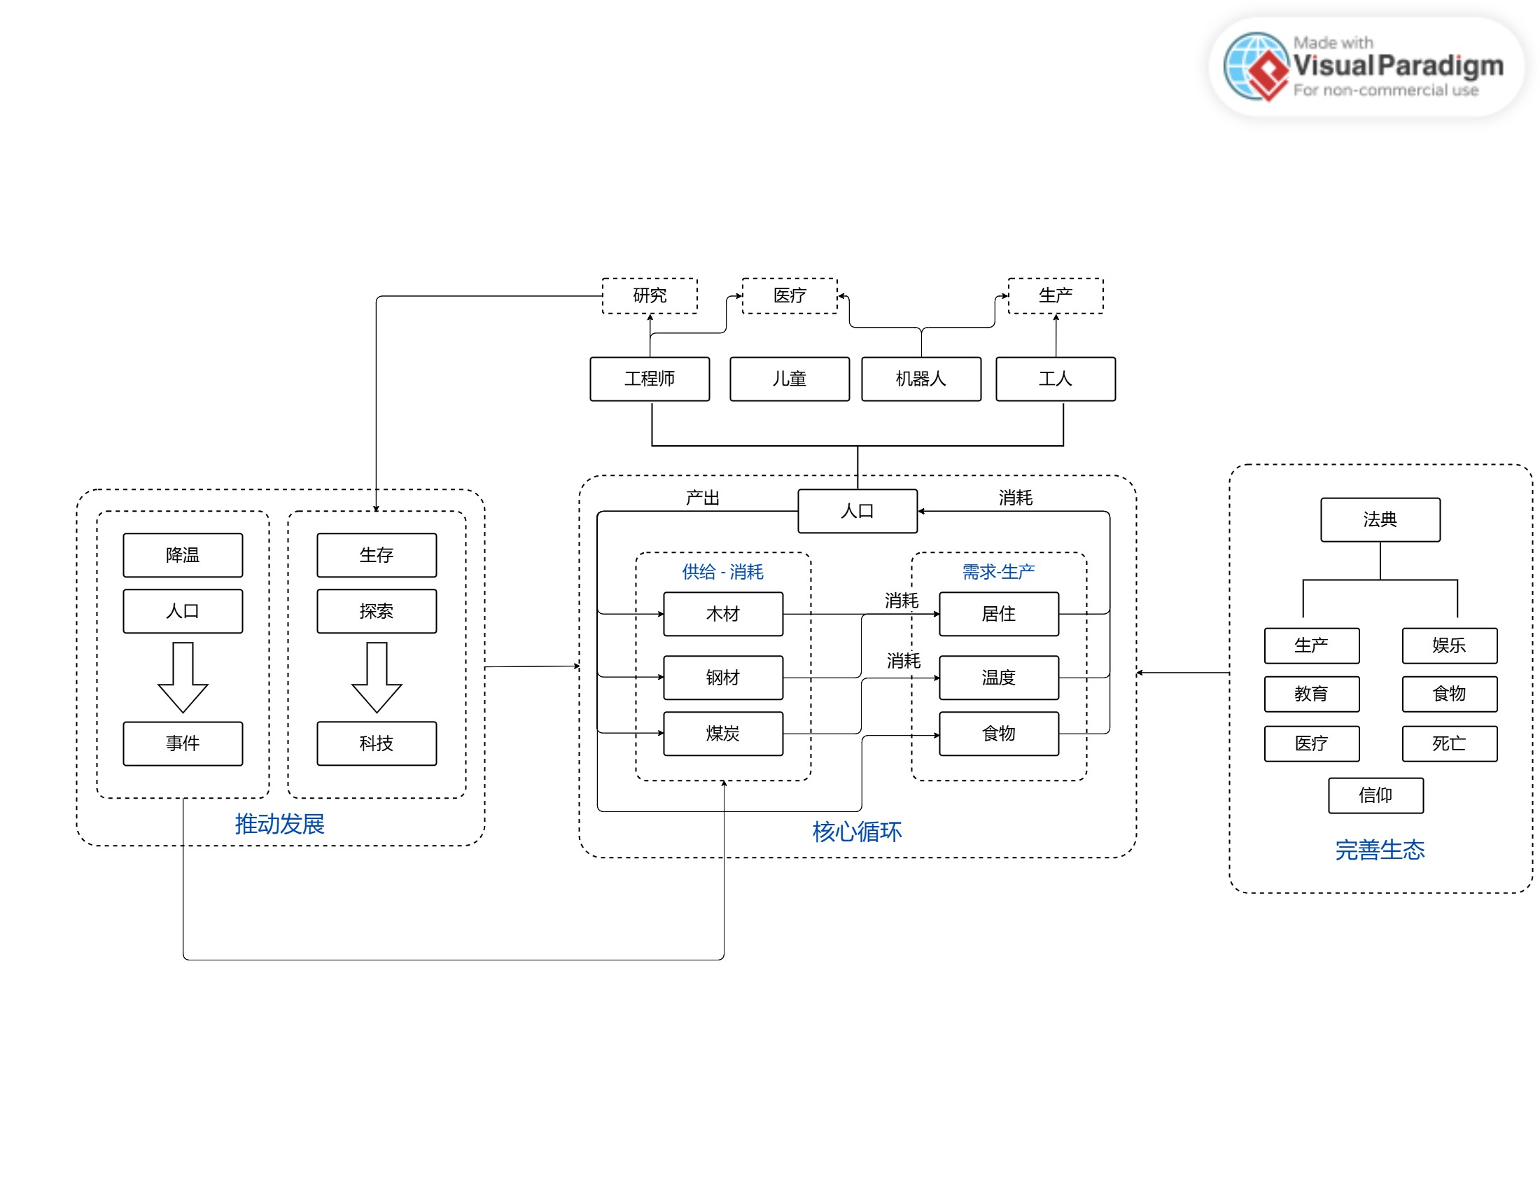
设计思路： | 主要围绕游戏背景，以社会发展和环境压迫为主题进行资源生产和消耗的设计

资源循环图

